Topsis法
高校综合评价（选校决策）
指标 方案 | 师资 （分） | 学费 （万元） | 班级人数 （人） | 年均气温 （℃）
学校A | 90 | 4.0 | 35 | 15 | 极大型指标 | 师资
学校B | 85 | 3.0 | 50 | 21 | 极小型指标 | 学费
学校C | 92 | 4.5 | 40 | 19 | 中间型指标 | 班级人数（理想值40人）
学校D | 88 | 3.5 | 38 | 17 | 区间型指标 | 年均气温（理想范围16℃~18℃）
max | 92 | 4.5 | 50 | 21
min | 85 | 3 | 35 | 15
max-min | 7 | 1.5 | 15 | 6
M | / | / | 10 | 3

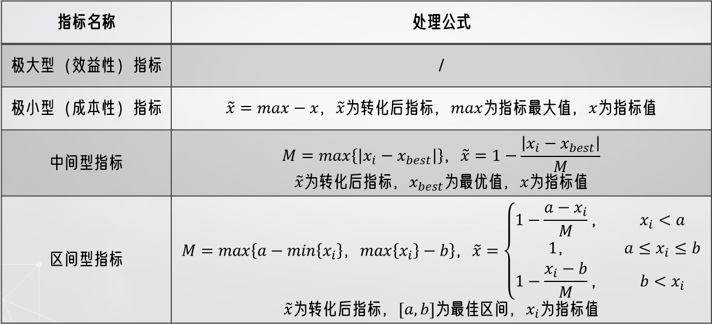
第一步 | 矩阵正向化
高校综合评价（选校决策）
指标 方案 | 师资 （分） | 学费 （万元） | 班级人数 （人） | 年均气温 （℃）
学校A | 90 | 0.5 | 0.5 | 0.667
学校B | 85 | 1.5 | 0 | 0.000
学校C | 92 | 0.0 | 1 | 0.667
学校D | 88 | 1.0 | 0.8 | 1.000
Z | 177.57533613 | 1.8708286934 | 1.3747727085 | 1.3743685419

$$z_{ij}=\frac{x_{ij}}{\sqrt{\sum_{i=1}^{n}{x_{ij}^{2}}}}$$
第二步 | 矩阵标准化
高校综合评价（选校决策）
指标 方案 | 师资 （分） | 学费 （万元） | 班级人数 （人） | 年均气温 （℃）
学校A | 0.507 | 0.267 | 0.364 | 0.485
学校B | 0.479 | 0.802 | 0.000 | 0.000
学校C | 0.518 | 0.000 | 0.727 | 0.485
学校D | 0.496 | 0.535 | 0.582 | 0.728

第三步 | 找出最优解、最劣解
理想最优解 | 0.518 | 0.802 | 0.727 | 0.728 | 从指标中选出最大值，最小值
理想最劣解 | 0.479 | 0.000 | 0.000 | 0.000

第四步 | 定权重
指标 权重 | 师资 （分） | 学费 （万元） | 班级人数 （人） | 年均气温 （℃） | 可用层次分析法、熵权法、Delphi法、对数最小二乘法等
w | 0.25 | 0.25 | 0.25 | 0.25

$$D_{i}^{+}=\sqrt{\sum_{j=1}^{m}{{w_{j}\left(Z_{j}^{+}−z_{ij}\right)}^{2}}}$$
$$D_{i}^{−}=\sqrt{\sum_{j=1}^{m}{{w_{j}\left(Z_{j}^{−}−z_{ij}\right)}^{2}}}$$
第五步 | 计算各方案与最优解、最劣解的距离
 | Z+ | Z-
学校A | 0.345 | 0.332
学校B | 0.515 | 0.401
学校C | 0.419 | 0.438
学校D | 0.153 | 0.537

$$S_{i}=\frac{D_{i}^{−}}{D_{i}^{+}+D_{i}^{−}}$$
第六步 | 计算得分
 | S | 排名
学校A | 0.490 | 3
学校B | 0.438 | 4
学校C | 0.511 | 2
学校D | 0.779 | 1

